总览
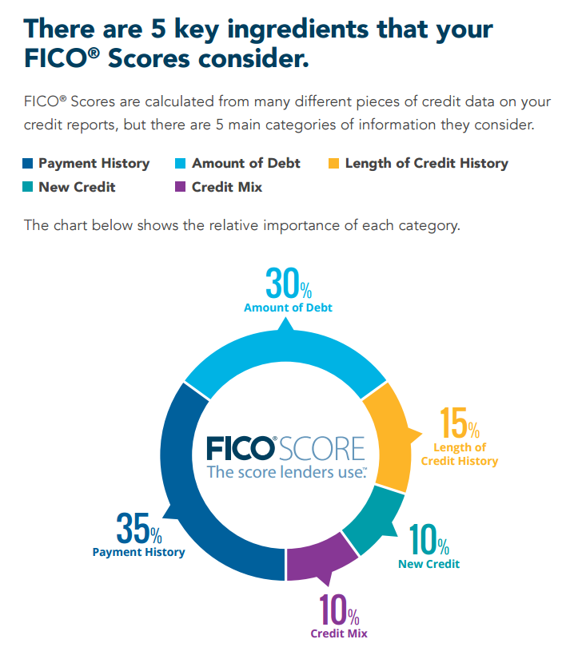
There are 5 key ingredients that your FICO® Scores consider.
 | 观察期：90天
 | 表现期：45天
 | 滑动窗口间隔：15天
 | 数据起始点：每一家链属第一笔融资申请时间
 | 数据终止点：全部单据都核销，而且之后再也没有融资行为；若没有完全核销，则到数据提供的终止点。
 | 有效样本：最后一个窗口天数跨度不能低于135天（观察期+表现期）
 | 对于好坏的定义：y-融资订单逾期天数最大值。在表现期发生逾期是“坏”，没有发生逾期是“好”
 | 对于逾期的定义：超过宽限期即为逾期
 | 已完整付款：本金+利息全都还完（考虑链属心理）

说明
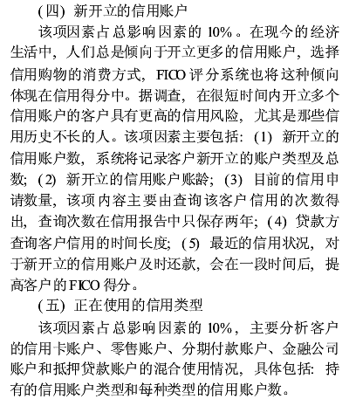

Statement:
由于第四和第五点不适用与海尔case，所以不考虑。

